상품제안서
EL 세로방식 휴대용 미니 선풍기 CA898 | 상품코드: F25606

 |  |  |  |  |  |  | 02-412-0044 | www.easy1.co.kr
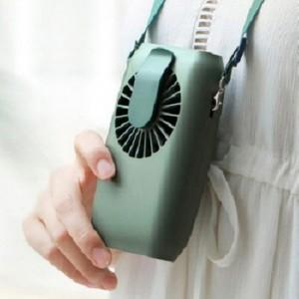

【상세/제작정보】 | 압도적인 성능과 활용

【인쇄/포장옵션】 | 실크, 레이저, 풀칼라 / 포장지포장

【공급단가】 | 수량 | 50~ | 100~ | 500~ | 1,000~ | 2,000~
*VAT별도 | 단가 | 17,880원 | 17,580원 | 17,130원 | 16,830원 | 16,390원

【상품 URL】 | http://www.easy1.co.kr/src/goods_detail.php?gdno=25606

